手書きでご注文
舗装工事 | 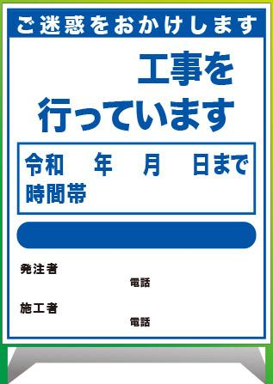
を行っています。

令和 年 月 日～令和 年 月 日
時間帯 ： ～ ：
工事件名 | □無反射 | □反射 | □プリズム高輝度 | □無反射 | □反射 | □無反射 | □反射
 |  |  |  | □プリズム高輝度 |  | □プリズム高輝度
発注者 | □ｾﾌﾃｨﾌﾚｰﾑ青 | □ｾﾌﾃｨﾌﾚｰﾑ緑 |  | □ｾﾌﾃｨﾌﾚｰﾑ青 |  | □ｾﾌﾃｨﾌﾚｰﾑ緑
 | □エアブロック | □KYスマートフレーム |  | □エアブロック
電話番号 | ご注文枚数： |  | 枚 | ご注文枚数 | 枚 | ご注文枚数 | 枚

施工者

電話番号

